Sayfa1
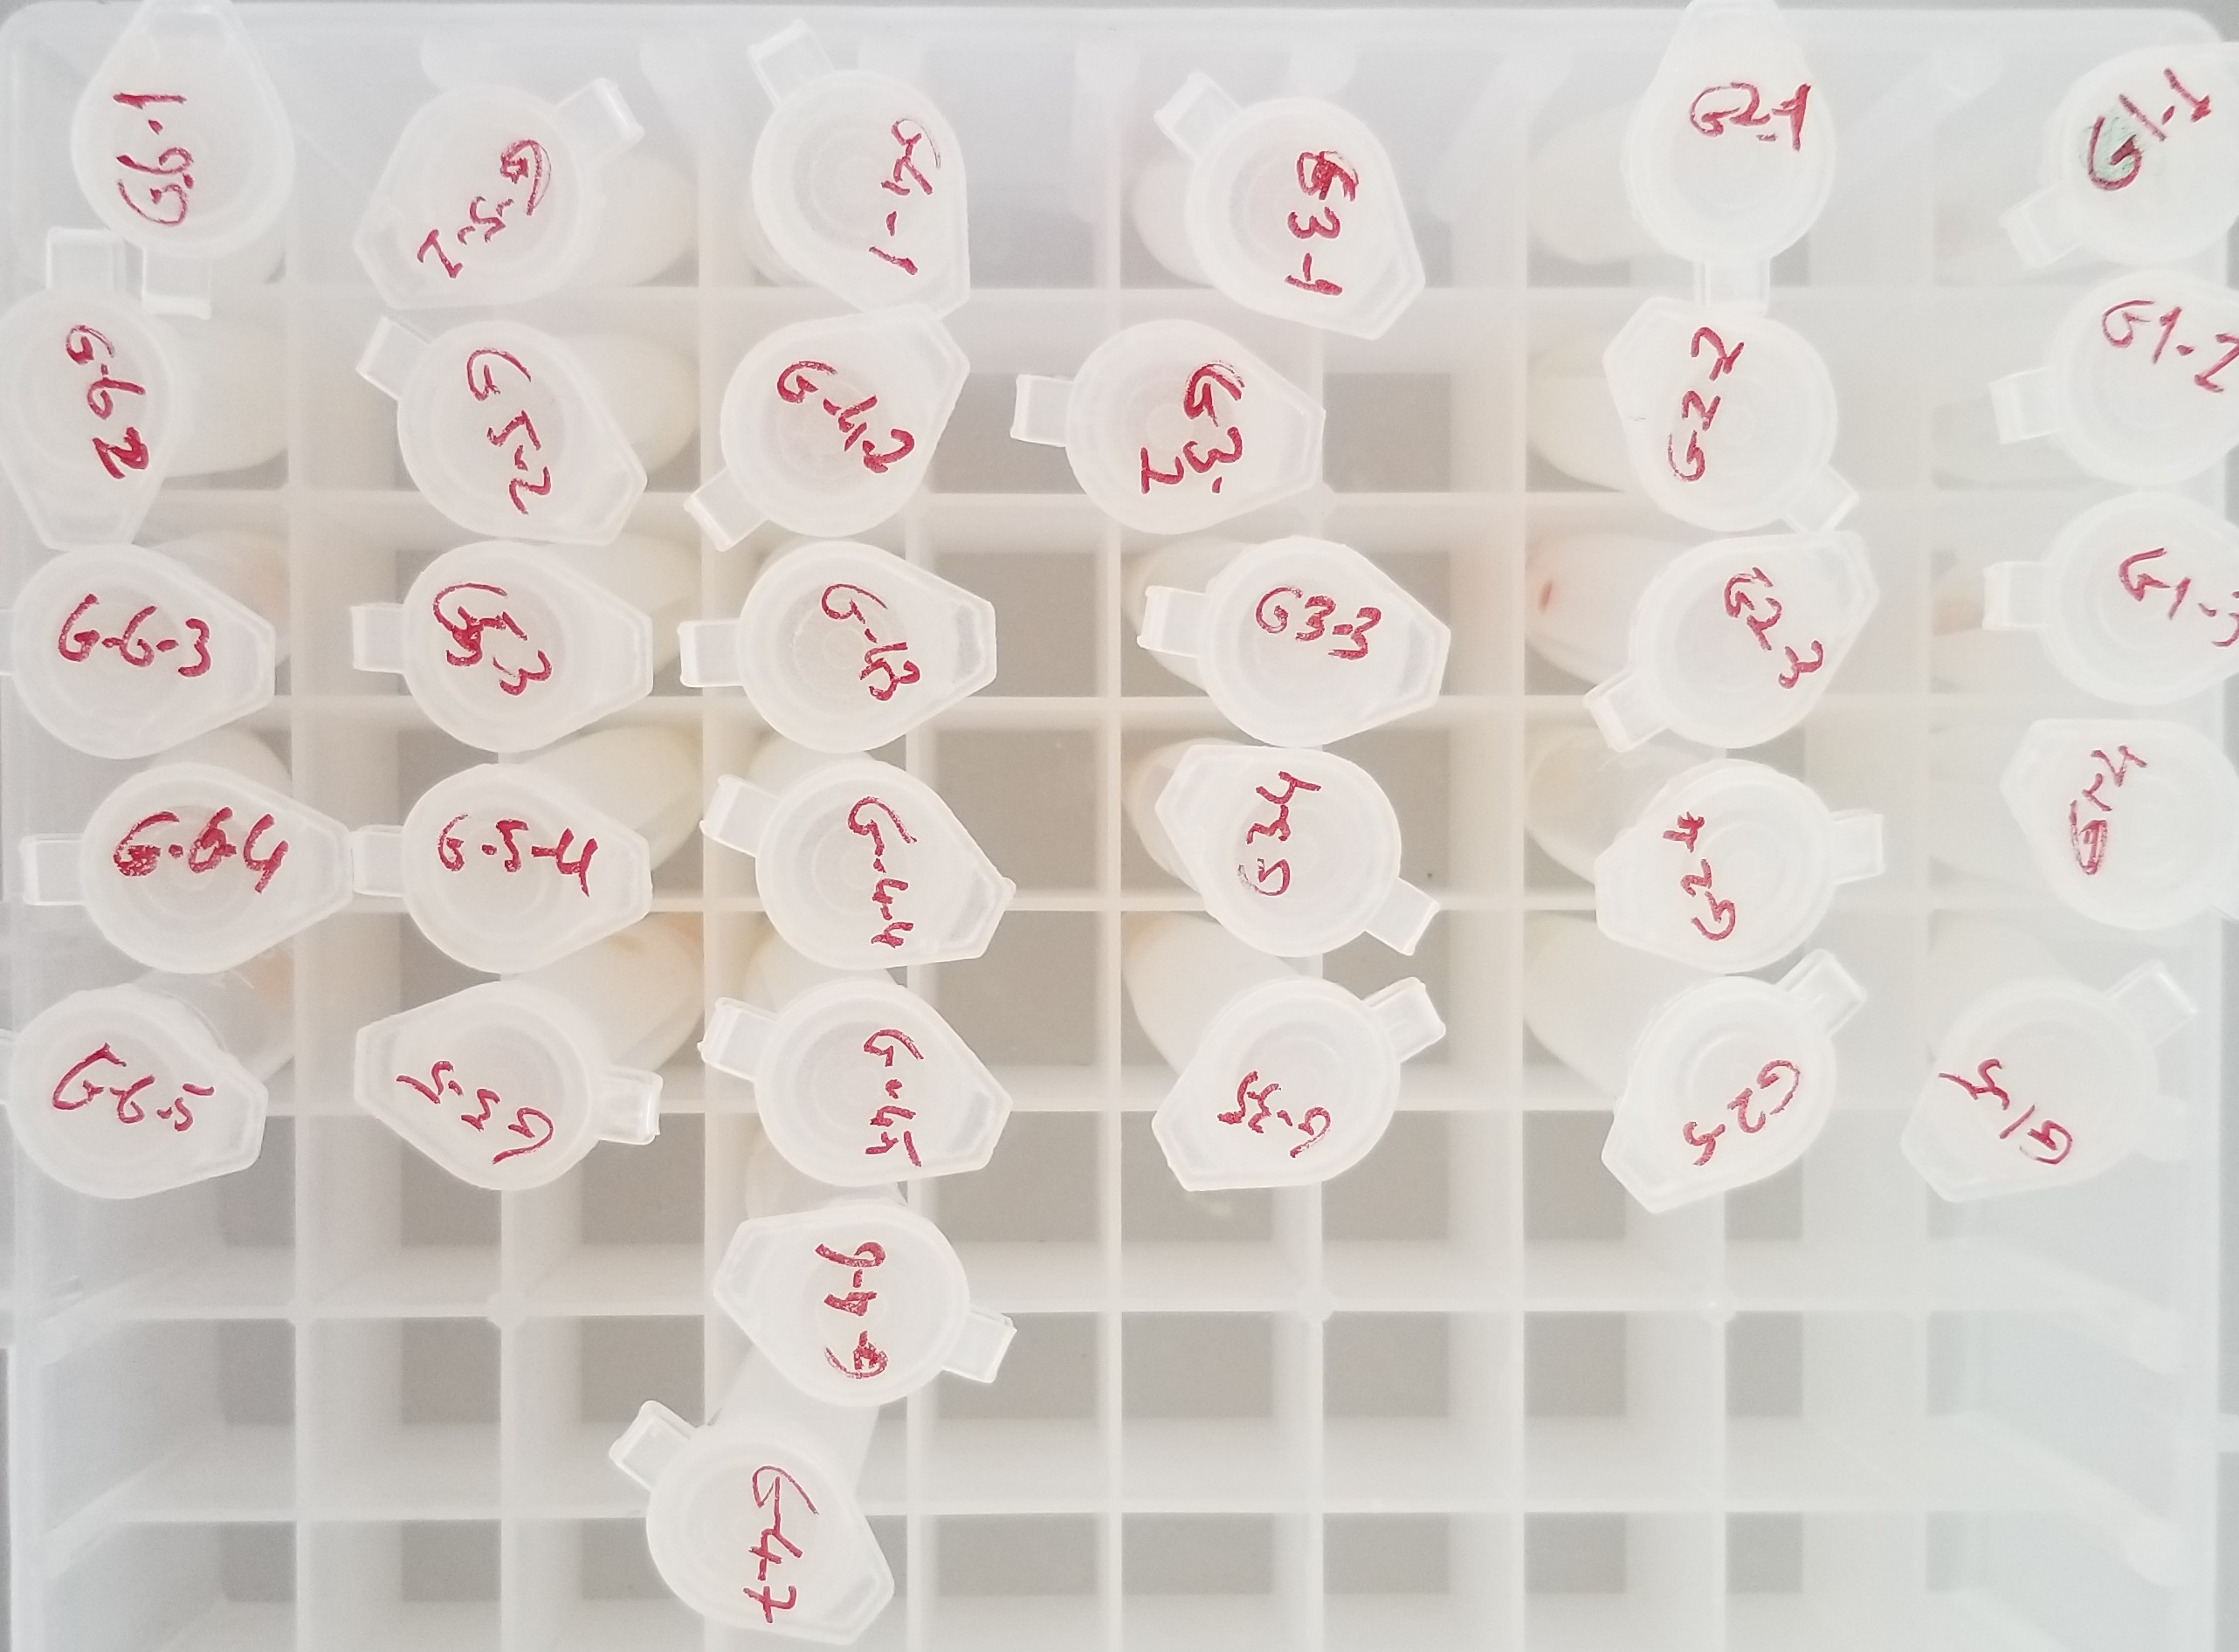
Numune Adı | TAS(mmol/L) | TOS(mmol/L) | OSI
G1-1 | 3.59 | -1.08 | -0.03
G1-2 | 2.94 | -0.55 | -0.02
G1-3 | 3.23 | -0.78 | -0.02
G1-4 | 2.87 | -0.24 | -0.01
G1-5 | 2.65 | -0.41 | -0.02
G2-1 | 2.21 | 9.62 | 0.44
G2-2 | 1.69 | 3.67 | 0.22
G2-3 | 2.04 | 23.44 | 1.15
G2-4 | 1.87 | 4.81 | 0.26
G2-5 | 1.68 | 4.03 | 0.24
G3-1 | 2.9 | 27.65 | 0.95
G3-2 | 3.3 | 14.24 | 0.43
G3-3 | 1.96 | 34.31 | 1.75
G3-4 | 1.71 | 11.7 | 0.68
G3-5 | 2.16 | 10.07 | 0.47 | Bu çalışmada "Relassay" marka kitler kullanılmıştır.
G4-1 | 2.07 | 43.4 | 2.10 | TAS Kat.No: RL0017
G4-2 | 2.05 | 50.09 | 2.44 | TOS Kat.No: RL0024
G4-3 | 1.88 | 57.85 | 3.08 | Kullanılan cihaz: Mindray marka BS300 model tam otomatik biyokimya cihazı
G4-4 | 1.47 | 22.56 | 1.53
G4-5 | 1.79 | 13.15 | 0.73
G4-6 | 2.41 | 57.94 | 2.40
G4-7 | 1.49 | 10.16 | 0.68
G5-1 | 2.31 | 5.02 | 0.22
G5-2 | 2.22 | 4.79 | 0.22
G5-3 | 1.83 | 3.3 | 0.18
G5-4 | 1.78 | 2.7 | 0.15
G5-5 | 1.86 | 8.24 | 0.44
G6-1 | 1.58 | 3.82 | 0.24
G6-2 | 1.67 | 2.69 | 0.16
G6-3 | 1.91 | 7.04 | 0.37
G6-4 | 3.34 | 4.39 | 0.13
G6-5 | 4.01 | 7.08 | 0.18

